事前知識
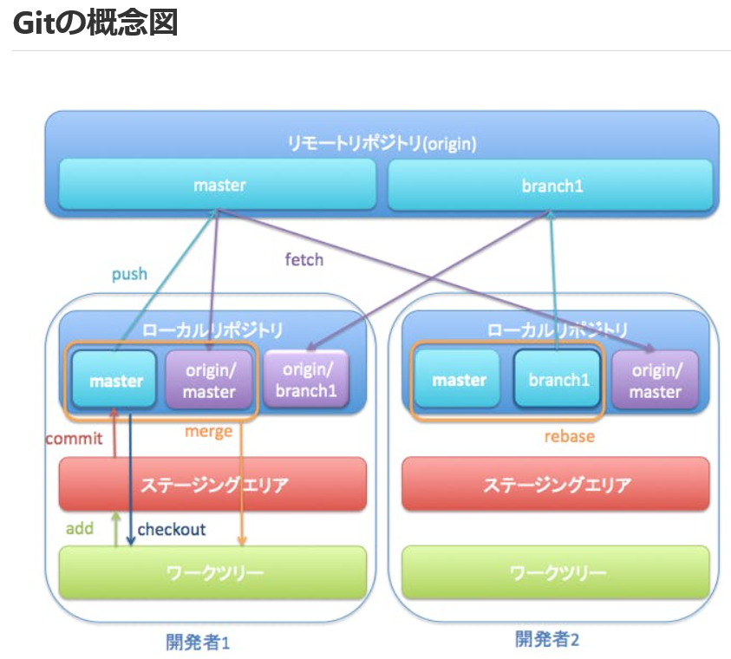

・Gitは代表的な「分散型バージョン管理システム」
分散型 ➔ 自分のPCにリポジトリ（開発過程が保存されるデータベース）を持っている
バージョン管理システム ➔ （複数人で）開発過程を記録しながら開発を行なうためのシステム

・リポジトリ ➔ ファイルやディレクトリの状態や変更履歴（開発過程）が保存されるデータベース

・リモートリポジトリ ➔ 自分のコンピュータ外にあるリポジトリ。作業者同士で共有し、プログラムを完成させていく。

・ローカルリポジトリ ➔ 自分のコンピュータ内にあるリポジトリ。ここで自分は開発していく。

・ワークツリー ➔ バージョン管理対象の（開発過程を記録する）ファイルやフォルダ

◎ステージング：ワークツリーの変更を加えたファイルをステージングエリアに追加すること (Gitコマンド ➔ add) ファイルをアップデートするための準備のイメージ。

◎コミット：ステージングエリアのファイルをローカルリポジトリに登録すること (Gitコマンド ➔ commit) まず、ファイルを自分のPCにセーブするイメージ。

◎プッシュ：ローカルリポジトリに登録された情報をリモートリポジトリに追加すること(Gitコマンド ➔ push) コミットしたファイルをアップロードするイメージ。

例）git add * ➔ git commit -m "first-branch" ➔git push origin "first-branch" 変更、追加した全てのファイルを、"first-branch"ブランチからリモートリポジトリへアップデート。

・マージ ➔ 各ブランチの作業をマスターブランチに反映させること

